Игровая комната
 |  |  |  |  | Скачать каталог в PDF | 
№ | Арт. | Наименование | Изображение | Краткое описание | Ссылка на товар | Цена
1 |  | Cпальня | 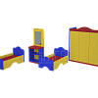 |  | https://ir74.ru/catalog/mebel-dlya-obrazovaniya/mebel-dlya-detskikh-sadov/igrovaya-komnata-/cpalnya/ | по запросу
2 |  | Cпальня "БЛИЗНЕЦЫ" | 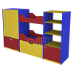 |  | https://ir74.ru/catalog/mebel-dlya-obrazovaniya/mebel-dlya-detskikh-sadov/igrovaya-komnata-/cpalnya_bliznetsy/ | по запросу
3 |  | Cупермаркет | 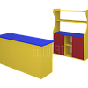 |  | https://ir74.ru/catalog/mebel-dlya-obrazovaniya/mebel-dlya-detskikh-sadov/igrovaya-komnata-/cupermarket/ | по запросу
4 |  | Дачный_1 с мягкими элементами | 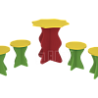 |  | https://ir74.ru/catalog/mebel-dlya-obrazovaniya/mebel-dlya-detskikh-sadov/igrovaya-komnata-/dachnyy_1_s_myagkimi_elementami/ | по запросу
5 |  | Дачный_2 с мягкими элементами | 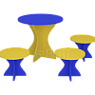 |  | https://ir74.ru/catalog/mebel-dlya-obrazovaniya/mebel-dlya-detskikh-sadov/igrovaya-komnata-/dachnyy_2_s_myagkimi_elementami/ | по запросу
6 |  | Детское кафе | 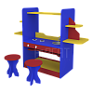 |  | https://ir74.ru/catalog/mebel-dlya-obrazovaniya/mebel-dlya-detskikh-sadov/igrovaya-komnata-/detskoe_kafe/ | по запросу
7 |  | Золушка | 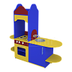 |  | https://ir74.ru/catalog/mebel-dlya-obrazovaniya/mebel-dlya-detskikh-sadov/igrovaya-komnata-/zolushka/ | по запросу
8 |  | Игровой модуль "АВТОБУС" | 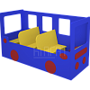 |  | https://ir74.ru/catalog/mebel-dlya-obrazovaniya/mebel-dlya-detskikh-sadov/igrovaya-komnata-/igrovoy_modul_avtobus/ | по запросу
9 |  | Игровой модуль "КОРАБЛЬ" | 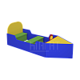 |  | https://ir74.ru/catalog/mebel-dlya-obrazovaniya/mebel-dlya-detskikh-sadov/igrovaya-komnata-/igrovoy_modul_korabl/ | по запросу
10 |  | Ировой модуль "МАШИНА" | 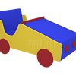 |  | https://ir74.ru/catalog/mebel-dlya-obrazovaniya/mebel-dlya-detskikh-sadov/igrovaya-komnata-/irovoy_modul_mashina/ | по запросу
11 |  | Кухня | 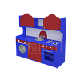 |  | https://ir74.ru/catalog/mebel-dlya-obrazovaniya/mebel-dlya-detskikh-sadov/igrovaya-komnata-/kukhnya/ | по запросу
12 |  | Кухня малая | 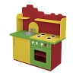 |  | https://ir74.ru/catalog/mebel-dlya-obrazovaniya/mebel-dlya-detskikh-sadov/igrovaya-komnata-/kukhnya_malaya/ | по запросу
13 |  | Кухня с мягкими элементами | 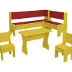 |  | https://ir74.ru/catalog/mebel-dlya-obrazovaniya/mebel-dlya-detskikh-sadov/igrovaya-komnata-/kukhnya_s_myagkimi_elementami/ | по запросу
14 |  | Кухня с холодильником | 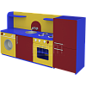 |  | https://ir74.ru/catalog/mebel-dlya-obrazovaniya/mebel-dlya-detskikh-sadov/igrovaya-komnata-/kukhnya_s_kholodilnikom/ | по запросу
15 |  | Кухня угловая | 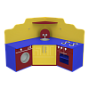 |  | https://ir74.ru/catalog/mebel-dlya-obrazovaniya/mebel-dlya-detskikh-sadov/igrovaya-komnata-/kukhnya_uglovaya/ | по запросу
16 |  | Магазин с витриной | 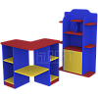 |  | https://ir74.ru/catalog/mebel-dlya-obrazovaniya/mebel-dlya-detskikh-sadov/igrovaya-komnata-/magazin_s_vitrinoy/ | по запросу
17 |  | Магазин_1 | 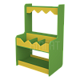 |  | https://ir74.ru/catalog/mebel-dlya-obrazovaniya/mebel-dlya-detskikh-sadov/igrovaya-komnata-/magazin_1/ | по запросу
18 |  | Магазин_2 |  |  | https://ir74.ru/catalog/mebel-dlya-obrazovaniya/mebel-dlya-detskikh-sadov/igrovaya-komnata-/magazin_2/ | по запросу
19 |  | На завалинке | 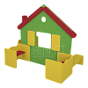 |  | https://ir74.ru/catalog/mebel-dlya-obrazovaniya/mebel-dlya-detskikh-sadov/igrovaya-komnata-/na_zavalinke/ | по запросу
20 |  | Парикмахерская | 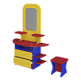 |  | https://ir74.ru/catalog/mebel-dlya-obrazovaniya/mebel-dlya-detskikh-sadov/igrovaya-komnata-/parikmakherskaya/ | по запросу
21 |  | Парикмахерская малая | 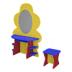 |  | https://ir74.ru/catalog/mebel-dlya-obrazovaniya/mebel-dlya-detskikh-sadov/igrovaya-komnata-/parikmakherskaya_malaya/ | по запросу
22 |  | Поликлиника | 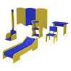 | габариты: кушетка: 850х400х270 мм стол: 700х420х520 мм ростомер: 420х420х1500 мм стойка: 300х270х700 мм ширма: 1700х16х850 мм стул: 300х350х600 мм | https://ir74.ru/catalog/mebel-dlya-obrazovaniya/mebel-dlya-detskikh-sadov/igrovaya-komnata-/poliklinika/ | по запросу
23 |  | Ряженья | 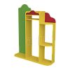 |  | https://ir74.ru/catalog/mebel-dlya-obrazovaniya/mebel-dlya-detskikh-sadov/igrovaya-komnata-/ryazhenya/ | по запросу
24 |  | Салон красоты | 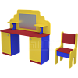 |  | https://ir74.ru/catalog/mebel-dlya-obrazovaniya/mebel-dlya-detskikh-sadov/igrovaya-komnata-/salon_krasoty/ | по запросу
25 |  | Театр_1 | 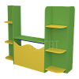 |  | https://ir74.ru/catalog/mebel-dlya-obrazovaniya/mebel-dlya-detskikh-sadov/igrovaya-komnata-/teatr_1/ | по запросу
26 |  | Театр_2 | 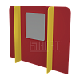 |  | https://ir74.ru/catalog/mebel-dlya-obrazovaniya/mebel-dlya-detskikh-sadov/igrovaya-komnata-/teatr_2/ | по запросу
27 |  | У врача | 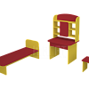 | габариты: стол: 500х450х1120 мм кушетка: 1200х500х500 мм стул: 300х300х300 мм | https://ir74.ru/catalog/mebel-dlya-obrazovaniya/mebel-dlya-detskikh-sadov/igrovaya-komnata-/u_vracha/ | по запросу
28 |  | Школа | 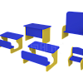 | габариты: доска: 600х420х730 мм стол: 400х260х360 мм стул: 240х280х400 мм парта: 460х410х330 мм | https://ir74.ru/catalog/mebel-dlya-obrazovaniya/mebel-dlya-detskikh-sadov/igrovaya-komnata-/shkola/ | по запросу

